Pirámides 2026-2041
 | Pirámides de Población de la Comunidad de Madrid

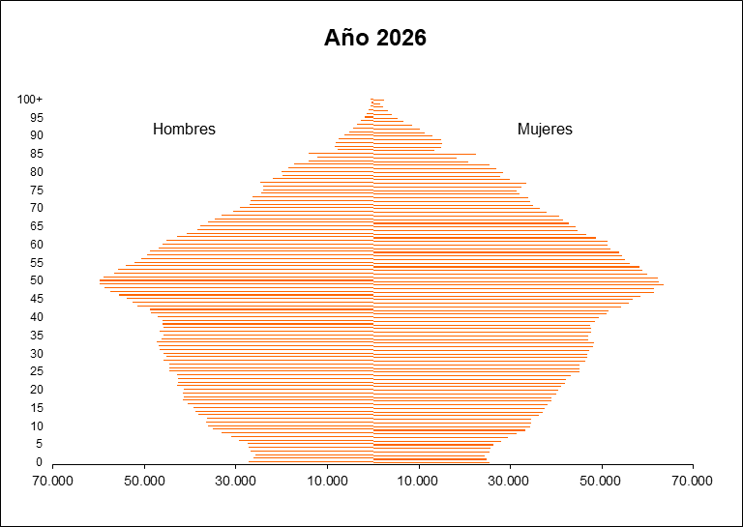
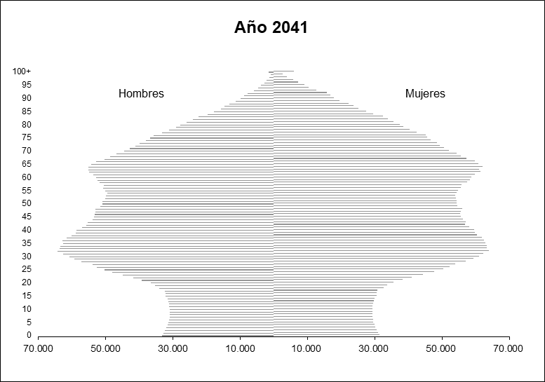

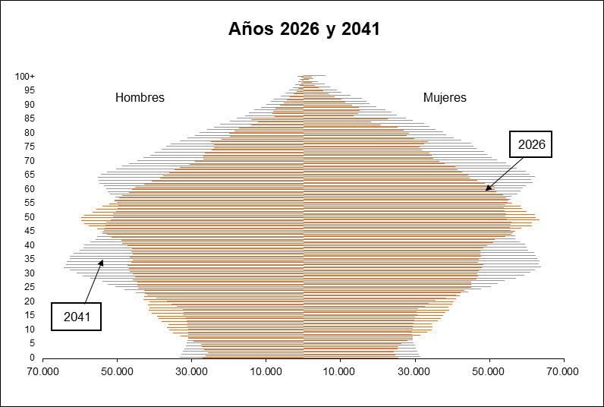

Fuente: Proyecciones de Población 2026-2041. INE

Piramide CM_España
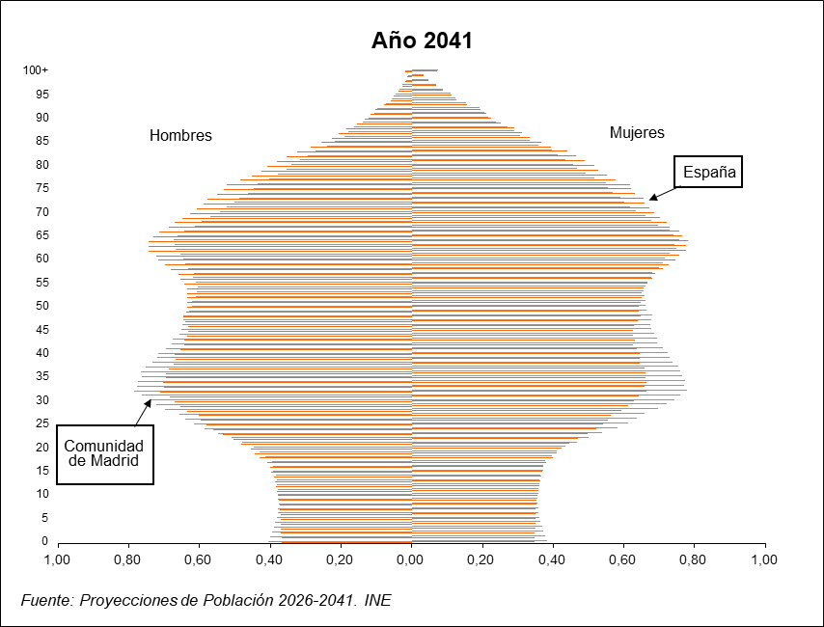

Grupos_edad
Grandes grupos de edad en la Comunidad de Madrid

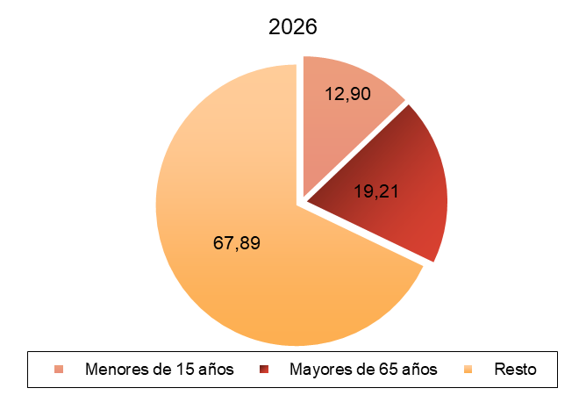
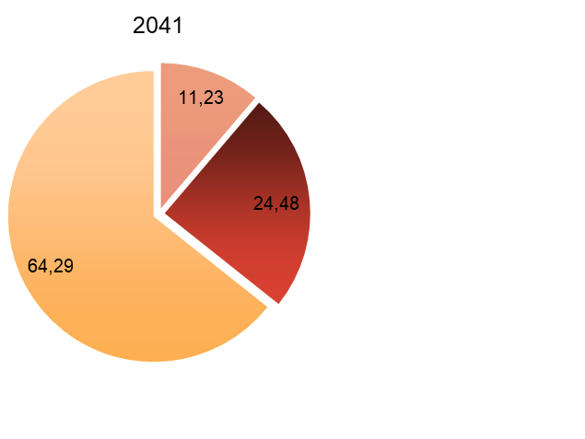

Fuente: Proyecciones de Población 2026-2041. INE

